Dueto de cremes
FICHA TÉCNICA DE COZINHA
Nome: |  |  |  |  | Chefes lara Vaz, Beatriz Silva, Vera Silva
Dueto de creme de feijão encarnado e feiijão branco |  |  |  |  | Nº Pax: | 2

INGREDIENTES |  |  | QUANT | UN | P.U | EUROS
Creme de feijão encarnado:
Feijão encarnado cozido |  |  | 0.050 | Kg | 1.80 € | 0.09 €
Alho francês (parte branca) |  |  | 0.050 | Kg | 2.40 € | 0.12 €
Cebola |  |  | 0.030 | Kg | 0.90 € | 0.03 €
Chuchu |  |  | 0.050 | Kg | 2.00 € | 0.10 €
Azeite |  |  | 0.020 | L | 6.00 € | 0.12 €
Sal grosso |  |  | 0.005 | Kg | 1.10 € | 0.01 €
 |  |  |  |  | - € | - €
Creme de feijão branco:
Feijão Branco cozido |  |  | 0.050 | Kg | 1.80 € | 0.09 €
Alho francês (parte branca) |  |  | 0.050 | Kg | 2.40 € | 0.12 €
Cebola |  |  | 0.030 | Kg | 0.90 € | 0.03 €
Chuchu |  |  | 0.050 | Kg | 2.00 € | 0.10 €
Azeite |  |  | 0.020 | L | 6.00 € | 0.12 €
Sal grosso |  |  | 0.005 | Kg | 1.10 € | 0.01 €
 |  |  |  |  | - € | - €
 |  |  |  |  | - € | - €
 |  |  |  |  | - € | - €
 |  |  |  |  | - € | - €
 |  |  |  |  | - € | - €
 |  |  |  |  | - € | - €
 |  |  |  |  |  | - €
 |  | TOTAL |  |  |  | 0.92
 |  | DEP 5% |  |  |  | 0.05
P.V.P. |  | C.M.C. |  |  |  | 0.97

 | Preço.NET | Racio F&B | F.A.C. |  |  | Preço de custo
C.P/PESS | - € | #DIV/0! | 0.00 |  |  | 0.97 €
0.49 €

Desenvolvimento da receita:
Para o creme de feijão encarnado:
Preparar a "mise-en-place".
chuchu e cortar também em pedaços pequenos. Escorrer o feijão encarnado e passar por várias águas.
Colocar uma panela ao lume, adicionar o azeite. Juntar a cebola, o alho francês e refogar lentamente. Juntar o chuchu, cozinhar mais um pouco e cobrir mais uns 5 minutos. Colocar o conteúdo num copo misturador e triturar até obter um creme liso e bem homogéneo. Reservar.
com água. Adicionar um pouco de sal grosso e deixar cozinhar em lume brande cerca de 15 a 20 minutos. Juntar o feijão encarnado e cozinhar por mais
uns 5 minutos. Retirar do lume, triturar com a varinha máguica, ou melhor colocar o conteúdo num copo misturador e triturar até obter um creme liso e
homogéneo. Reservar.
Para o creme de feijão branco:
Proceder da mesma forma com a mesma quantidade de ingredientes, somente altera o feijão branco.

Fotografia, versão serviço cantina de escola |  |  |  | Fotografia, versão serviço Gourmet
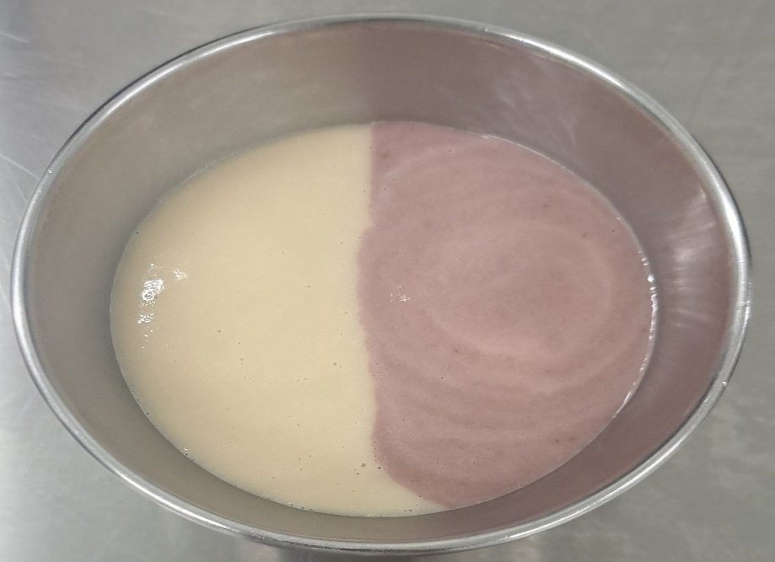 |  |  |  | 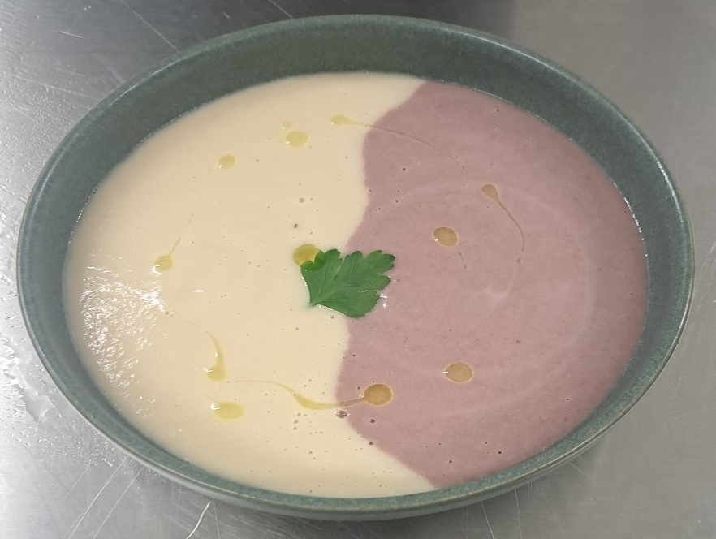

Filete robalo, molho virgem
FICHA TÉCNICA DE COZINHA
Nome: |  |  |  |  | Chefes lara Vaz, Beatriz Silva, Vera Silva
Filete de robalo com molho virgem |  |  |  |  | Nº Pax: | 2

INGREDIENTES |  |  | QUANT | UN | P.U | EUROS
Robalo fresco |  |  | 0.500 | Kg | 8.00 € | 4.00 €
Batata pequena |  |  | 0.120 | Kg | 1.05 € | 0.13 €
Grelos congelados |  |  | 0.090 | Kg | 1.90 € | 0.17 €
Alho |  |  | 0.010 | Kg | 2.50 € | 0.03 €
Sal grosso (para realizar a batata ao murro) |  |  | 0.050 | Kg | 1.10 € | 0.06 €
Sal fino (para temperar o peixe e grelos) |  |  | 0.005 | Kg | 1.00 € | 0.01 €
Azeite |  |  | 0.010 | L | 6.00 € | 0.06 €
 |  |  |  |  | - € | - €
Para o molho virgem:
Tomate (de preferencia tipo coração de boi) |  |  | 0.050 | Kg | 1.80 € | 0.09 €
Favas congeladas |  |  | 0.020 | Kg | 2.10 € | 0.04 €
Azeitona preta sem caroço |  |  | 0.015 | Kg | 6.00 € | 0.09 €
Cebolinho |  |  | 0.010 | Kg | 6.00 € | 0.06 €
Vinagre balsâmico |  |  | 0.010 | L | 9.00 € | 0.09 €
Azeite |  |  | 0.020 | L | 6.00 € | 0.12 €
Sal fino |  |  | 0.005 | Kg | 1.00 € | 0.01 €
 |  |  |  |  | - € | - €
 |  |  |  |  | - € | - €
 |  |  |  |  | - € | - €
 |  |  |  |  | - € | - €
 |  |  |  |  | - € | - €
 |  |  |  |  |  | - €
 |  | TOTAL |  |  |  | 4.94
 |  | DEP 5% |  |  |  | 0.25
P.V.P. |  | C.M.C. |  |  |  | 5.19

 | Preço.NET | Racio F&B | F.A.C. |  |  | Preço de custo
C.P/PESS | - € | #DIV/0! | 0.00 |  |  | 5.19 €
2.59 €

Desenvolvimento da receita:
Para o molho virgem
Preparar a "mise-en-place".
Fazer o molho virgem (tomate em "concassê, gomos de azeitona preta, favas bringidas sem pele, azeite, vinagre balsâmico, azeite, cebolino picado, sal
fino. Colocar todos os ingredientes num alguidar misturar, retificar temperos e reservar.
Para o resto da receita:
Amanhar o robalo. Levantar em filetes , tirar as espinhas e reservar.
Lavar as batatas, limpar, colocar sal grosso num tabuleiro, meter as batatas por cima e colocar sal grosso novamente. Meter no forno quente a 180ºC
durante cerca de 20 a 25 minutos. Passado esse tempo, retirar as batatas do forno, tirar o excsesso de sal e dar um pequeno murro com a mão. Juntar um pouco .
pouco de alho picado e azeite, reservar.
Cozer os grelos em água e sal, escorrer, temperar com azeite, alho e retificar temperos, reservar.
Temperar os filetes com sal, saltear numa frigideira antiaderente cerca de 3 a 4 minutos. Retirar e empratar a gosto.

Fotografia, versão serviço cantina de escola |  |  |  | Fotografia, versão gourmet
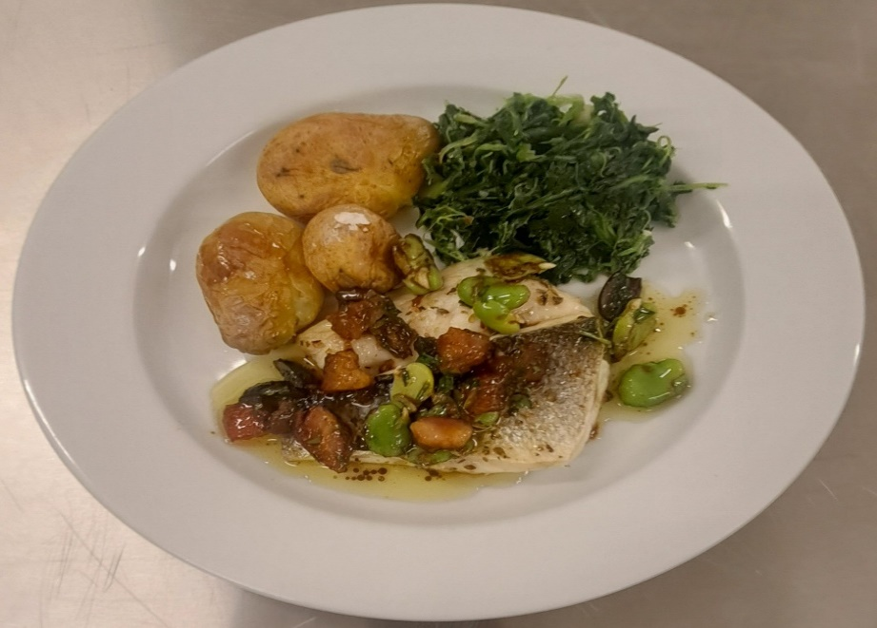 |  |  |  | 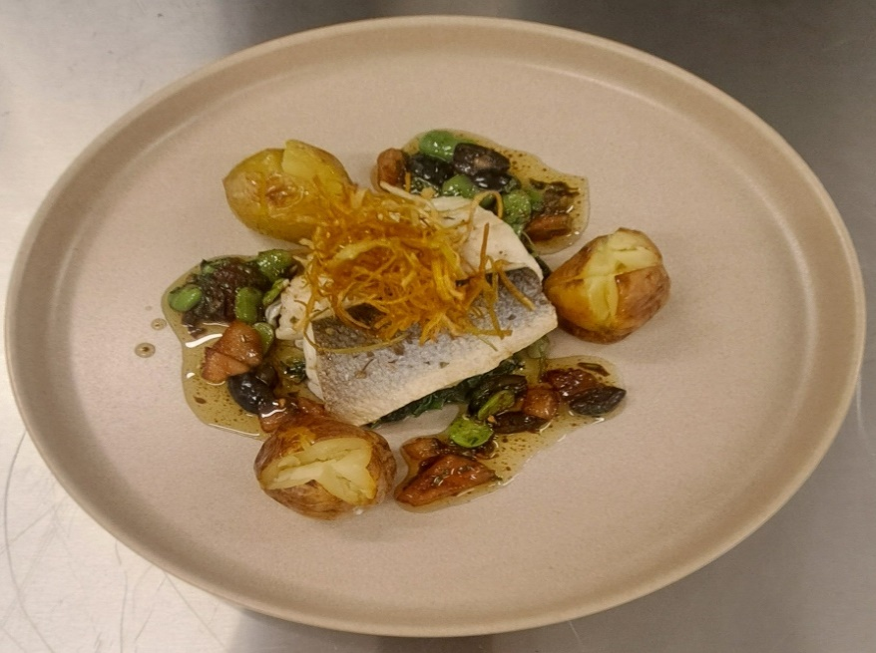

Arroz doce, pera bebe, crum
FICHA TÉCNICA DE COZINHA
Nome: |  |  |  |  | Chefes lara Vaz, Beatriz Silva, Vera Silva
Arroz doce de Estarreja, pera bebeda fingida e crumble de amêndoa e aveia |  |  |  |  | Nº Pax: | 2

INGREDIENTES |  |  | QUANT | UN | P.U | EUROS
Para o arroz doce:
Arroz de Estarreja |  |  | 0.050 | Kg | 3.00 € | 0.15 €
Limão (casca) |  |  | 0.010 | Kg | 2.20 € | 0.02 €
Pau de canela |  |  | 0.010 | Kg | 6.00 € | 0.06 €
Anís estrelado |  |  | 0.005 | Kg | 6.00 € | 0.03 €
Água |  |  | 0.200 | L | - € | - €
Bebida vegetal de arroz |  |  | 0.200 | L | 1.90 € | 0.38 €
Açúcar |  |  | 0.030 | Kg | 0.90 € | 0.03 €
Para as peras bêbeda fingida:
Pera rocha |  |  | 0.100 | Kg | 1.90 € | 0.19 €
Água de cozedura de beterraba fresca |  |  | 0.400 | L | - € | - €
Açúcar |  |  | 0.050 | Kg | 0.90 € | 0.05 €
Pau de canela |  |  | 0.005 | Kg | 6.00 € | 0.03 €
Laranja (casca) |  |  | 0.005 | Kg | 1.50 € | 0.01 €
Para o crumble de amêndoa e aveia:
Manteiga |  |  | 0.030 | Kg | 5.00 € | 0.15 €
Açúcar amarelo |  |  | 0.030 | Kg | 1.00 € | 0.03 €
Farinha de amêndoa |  |  | 0.015 | Kg | 9.00 € | 0.14 €
Farinha de arroz |  |  | 0.015 | Kg | 8.00 € | 0.12 €
Flocos de aveia |  |  | 0.025 | Kg | 1.60 € | 0.04 €
 |  |  |  |  | - € | - €
 |  |  |  |  |  | - €
 |  | TOTAL |  |  |  | 1.42
 |  | DEP 5% |  |  |  | 0.07
P.V.P. |  | C.M.C. |  |  |  | 1.49

 | Preço.NET | Racio F&B | F.A.C. |  |  | Preço de custo
C.P/PESS | - € | #DIV/0! | 0.00 |  |  | 1.49 €
0.74 €

Desenvolvimento da receita:
Para o crumble
Preparar a "mise-en-place".
Misture na batedeira a manteiga, o açúcar amarelo, a farinha de arroz, a farinha de amêndoae os flocos de aveia até obter uma textura areada.
Levar ao forno pré-aquecido a 165ºC durante aproximadamente 10 a 12 minutos consoante o forno, mexendo a cada 3 minutos. Retirar e deixar arrefecer.
Para as peras bêbedas fingidas:
Lavar e descascar as peras deixando os pés, guardá-las inteiras. Colocar todos os ingredientes dentro de uma panela até cobrir e levar ao lume. Deixar
cozinhar. Quando as peras estiverem cozidas, retirar e deixar reduzir os líquidos da cozedura até otenção de um xarope natural. Reservar.
...
Cortar as peras em gomos, colocar em cima do arroz doce, e salpicar com o crumble.

Fotografia, versão serviço cantina de escola |  |  |  | Fotografia, versão gourmet
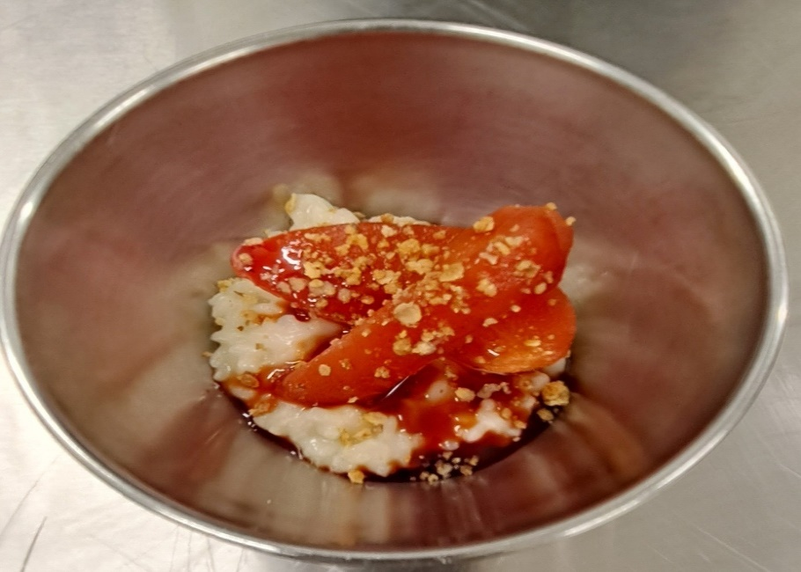 |  |  |  | 